Salarisschalen TNO
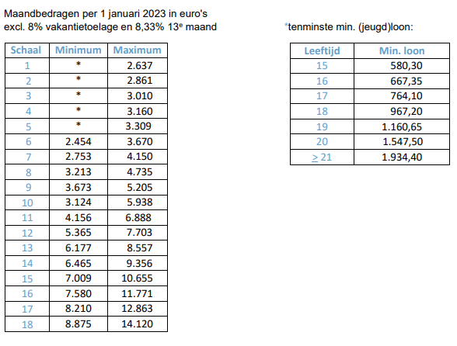

Meest recente gevens per 16-5-2023.

